Sheet2
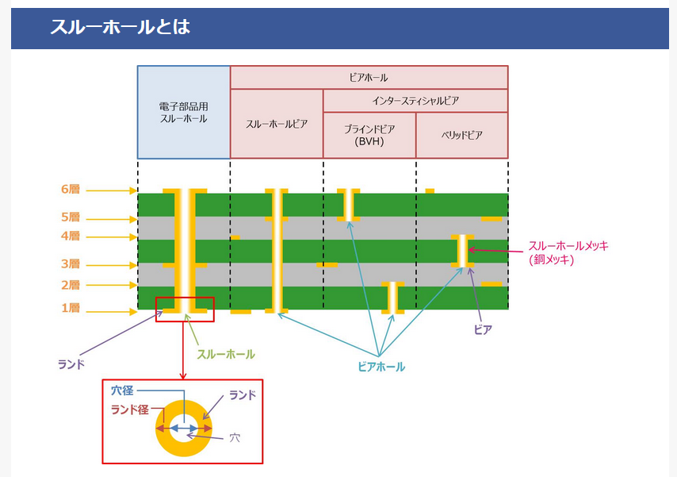
VIA-hole （日本語では同じになってしましますが、Beer hall ではない。）
https://detail-infomation.com/pcb-through-hole-land-via/
ビアホールとスルーホールの違い
スルーホール（貫通穴）は、穴壁面にメッキが施され部品が取り付けられる。部品の足をピンと呼び穴数をピンと呼ぶこともあります。 ビアは、信号を多層間で導通させる役割の穴で、2面PCBの場合構造は同じになります。特に貫通するビアは、スルーホールビアと呼ばれます。 多層版の場合内層間のみで最外層に露出しないビアをブラインドビアと呼びます。

マイクロビアとは
信号配線と同じまたは小さなパッド直径の配線用スルーホールをマイクロビアと呼びます。 配線領域を圧迫しないのでバス配線を表裏の層間で連絡することや、高密度実装を実現できます。昨今技術の向上により、 150μｍから15μｍのビア（レーザー加工による）が可能になっています。

